상품제안서
몽블랑 레고글라스(대) 460ml | 상품코드: S38451

 |  |  |  |  |  |  | 02-713-8555 | www.synergygift.co.kr
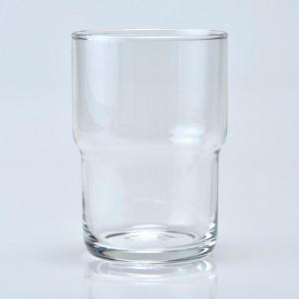

【상세/제작정보】

【인쇄/포장옵션】 | 실크 / 1p전용케이스

【공급단가】 | 수량 | 100~ | 300~ | 500~ | 1,000~ | 3,000~
*VAT별도 | 단가 | 3,850원 | 3,660원 | 3,560원 | 3,510원 | 3,450원

【상품 URL】 | https://www.synergygift.co.kr:443/src/goods_detail.php?gdno=38451

